Chi tiết địa chất
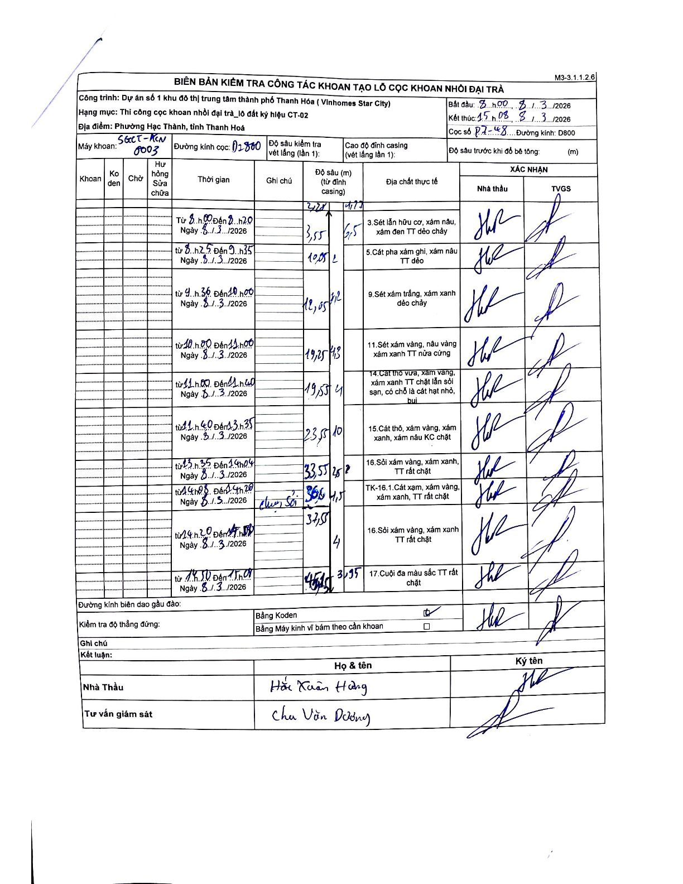
Dự án | Star City Thanh Hóa
Hạng mục | Thi công cọc khoan nhồi, tường vây cho các hạng mục_Lô CT-02
Tên bộ phận | P7-48
Số hiệu cọc | P7-48
Tên Máy khoan | SGCT-KCN0003
Đường kính | D800
Bắt đầu thi công | 08:00 08/03/2026
Kết thúc thi công | 15:08 08/03/2026

Địa chất TT | Đường kính | Mô tả lớp thiết kế | Từ (h) | Đến (h) | Cao độ từ | Cao độ đến | T.Gian (h) | Dài (m) | V (m/h) | Ghi chú
3 | D800 | Sét lẫn hữu cơ, xám nâu, xám đen TT dẻo chảy | 08:00 08/03/2026 | 08:20 08/03/2026 | 0 | -2.2 | 0.33 | 2.2 | 6.6
3 | D800 | Sét lẫn hữu cơ, xám nâu, xám đen TT dẻo chảy | 08:25 08/03/2026 | 09:35 08/03/2026 | -2.2 | -3.55 | 1.17 | 1.35 | 1.16
5 | D800 | Cát pha xám ghi, xám nâu TT dẻo | 08:25 08/03/2026 | 09:35 08/03/2026 | -3.55 | -10.05 | 1.17 | 6.5 | 5.57
9 | D800 | Sét xám trắng, xám xanh dẻo chảy | 09:36 08/03/2026 | 10:00 08/03/2026 | -10.05 | -12.05 | 0.4 | 2 | 5
11 | D800 | Sét xám vàng, nâu vàng xám xanh TT nửa cứng | 10:00 08/03/2026 | 11:00 08/03/2026 | -12.05 | -19.25 | 1 | 7.2 | 7.2
14 | D800 | Cát thô vừa, xám vàng, xám xanh TT chặt lẫn sỏi sạn, có chỗ là cát hạt nhỏ, bụi | 11:00 08/03/2026 | 11:40 08/03/2026 | -19.25 | -19.55 | 0.67 | 0.3 | 0.45
15 | D800 | Cát thô, xám vàng, xám xanh, xám nâu KC chặt | 11:40 08/03/2026 | 13:35 08/03/2026 | -19.55 | -23.55 | 1.92 | 4 | 2.09
16 | D800 | Sỏi xám vàng, xám xanh, TT rất chặt | 13:35 08/03/2026 | 14:04 08/03/2026 | -23.55 | -33.55 | 0.48 | 10 | 20.69
16.1 | D800 | Cát xám, xám vàng, xám xanh, TT rất chặt | 14:08 08/03/2026 | 14:20 08/03/2026 | -33.55 | -36.05 | 0.2 | 2.5 | 12.5 | Chạm sỏi
16 | D800 | Sỏi xám vàng, xám xanh TT rất chặt | 14:20 08/03/2026 | 14:50 08/03/2026 | -36.05 | -37.55 | 0.5 | 1.5 | 3
16 | D800 | Sỏi xám vàng, xám xanh TT rất chặt | 14:50 08/03/2026 | 15:08 08/03/2026 | -37.55 | -41.55 | 0.3 | 4 | 13.33
17 | D800 | Cuội đa màu sắc TT rất chặt | 14:50 08/03/2026 | 15:08 08/03/2026 | -41.55 | -45.45 | 0.3 | 3.9 | 13

ẢNH BIÊN BẢN GỐC

